Datos personales
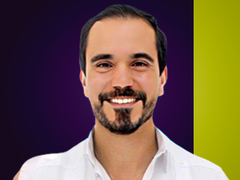

Nombres: | Jonathan Emanuel
Apellidos: | Parra Villacís
Facebook: | https://www.facebook.com/jonathan.parra.villacis
Twitter: | @jonathan_parra_
Descripción:

